Sheet1
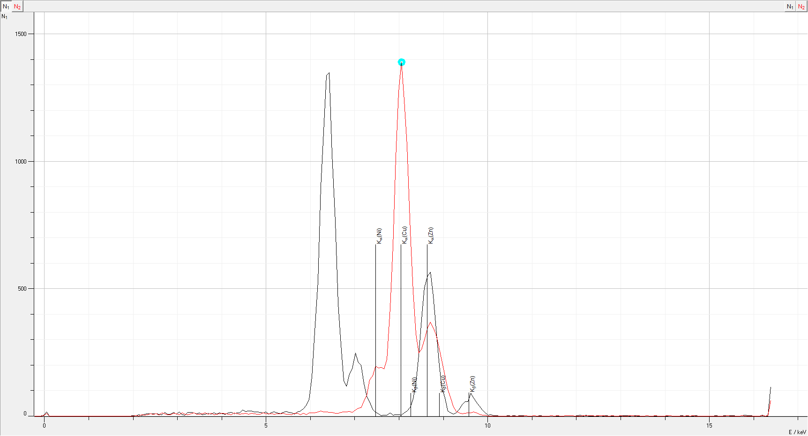
E_1 / keV | N_1 | E_2 / keV | N_2
-0.22 | 0 | -0.22 | 0
-0.15 | 0 | -0.15 | 0
-0.09 | 0 | -0.09 | 0
-0.02 | 4 | -0.02 | 2
0.04 | 17 | 0.04 | 17
0.11 | 0 | 0.11 | 0
0.17 | 0 | 0.17 | 0
0.24 | 0 | 0.24 | 0
0.31 | 0 | 0.31 | 0
0.37 | 0 | 0.37 | 0
0.44 | 0 | 0.44 | 0
0.5 | 0 | 0.5 | 0
0.57 | 0 | 0.57 | 0
0.63 | 0 | 0.63 | 0
0.7 | 0 | 0.7 | 0
0.76 | 0 | 0.76 | 0
0.83 | 0 | 0.83 | 0
0.89 | 0 | 0.89 | 0
0.96 | 0 | 0.96 | 0
1.02 | 0 | 1.02 | 0
1.09 | 0 | 1.09 | 0
1.15 | 0 | 1.15 | 0
1.22 | 0 | 1.22 | 0
1.28 | 0 | 1.28 | 0
1.35 | 0 | 1.35 | 0
1.41 | 0 | 1.41 | 0
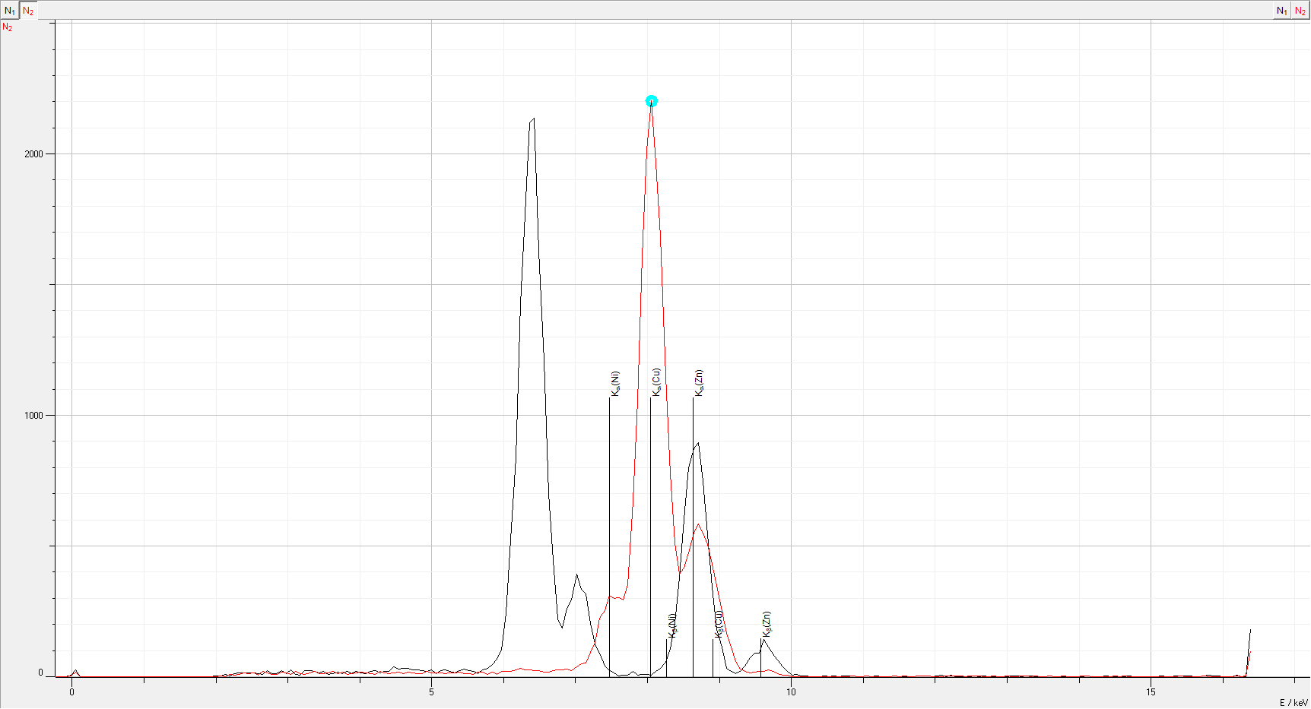
1.48 | 0 | 1.48 | 0
1.54 | 0 | 1.54 | 0
1.61 | 0 | 1.61 | 0
1.67 | 0 | 1.67 | 0
1.74 | 0 | 1.74 | 0
1.8 | 0 | 1.8 | 0
1.87 | 0 | 1.87 | 0
1.93 | 0 | 1.93 | 0
2 | 1 | 2 | 0
2.06 | 2 | 2.06 | 3
2.13 | 5 | 2.13 | 1
2.19 | 2 | 2.19 | 8
2.26 | 8 | 2.26 | 7
2.32 | 9 | 2.32 | 8
2.39 | 10 | 2.39 | 15
2.45 | 10 | 2.45 | 11
2.52 | 9 | 2.52 | 15
2.58 | 7 | 2.58 | 5
2.65 | 6 | 2.65 | 19
2.71 | 14 | 2.71 | 15
2.78 | 7 | 2.78 | 9
2.84 | 8 | 2.84 | 9
2.91 | 14 | 2.91 | 18
2.97 | 8 | 2.97 | 14
3.04 | 17 | 3.04 | 9
3.11 | 5 | 3.11 | 20
3.17 | 3 | 3.17 | 13
3.24 | 14 | 3.24 | 9
3.3 | 15 | 3.3 | 14
3.37 | 12 | 3.37 | 20
3.43 | 10 | 3.43 | 13
3.5 | 12 | 3.5 | 11
3.56 | 6 | 3.56 | 15
3.63 | 8 | 3.63 | 19
3.69 | 11 | 3.69 | 13
3.76 | 8 | 3.76 | 18
3.82 | 12 | 3.82 | 9
3.89 | 8 | 3.89 | 11
3.95 | 13 | 3.95 | 14
4.02 | 10 | 4.02 | 18
4.08 | 8 | 4.08 | 15
4.15 | 13 | 4.15 | 13
4.21 | 14 | 4.21 | 10
4.28 | 9 | 4.28 | 20
4.34 | 13 | 4.34 | 15
4.41 | 12 | 4.41 | 12
4.47 | 23 | 4.47 | 15
4.54 | 19 | 4.54 | 17
4.6 | 21 | 4.6 | 13
4.67 | 20 | 4.67 | 17
4.73 | 17 | 4.73 | 14
4.8 | 17 | 4.8 | 13
4.86 | 14 | 4.86 | 13
4.93 | 13 | 4.93 | 21
4.99 | 16 | 4.99 | 15
5.06 | 7 | 5.06 | 15
5.12 | 15 | 5.12 | 14
5.19 | 17 | 5.19 | 13
5.25 | 13 | 5.25 | 14
5.32 | 9 | 5.32 | 15
5.38 | 14 | 5.38 | 16
5.45 | 19 | 5.45 | 11
5.51 | 14 | 5.51 | 13
5.58 | 12 | 5.58 | 8
5.64 | 7 | 5.64 | 17
5.71 | 17 | 5.71 | 17
5.77 | 21 | 5.77 | 10
5.84 | 30 | 5.84 | 16
5.91 | 42 | 5.91 | 9
5.97 | 64 | 5.97 | 19
6.04 | 153 | 6.04 | 19
6.1 | 332 | 6.1 | 20
6.17 | 529 | 6.17 | 27
6.23 | 900 | 6.23 | 33
6.3 | 1116 | 6.3 | 25
6.36 | 1337 | 6.36 | 27
6.43 | 1349 | 6.43 | 24
6.49 | 1027 | 6.49 | 24
6.56 | 764 | 6.56 | 16
6.62 | 442 | 6.62 | 16
6.69 | 280 | 6.69 | 22
6.75 | 140 | 6.75 | 27
6.82 | 117 | 6.82 | 25
6.88 | 166 | 6.88 | 29
6.95 | 185 | 6.95 | 24
7.01 | 248 | 7.01 | 37
7.08 | 211 | 7.08 | 48
7.14 | 200 | 7.14 | 53
7.21 | 129 | 7.21 | 94
7.27 | 79 | 7.27 | 129
7.34 | 57 | 7.34 | 223
7.4 | 25 | 7.4 | 253
7.47 | 15 | 7.47 | 310
7.53 | 9 | 7.53 | 300
7.6 | 1 | 7.6 | 301
7.66 | 4 | 7.66 | 293
7.73 | 3 | 7.73 | 352
7.79 | 12 | 7.79 | 672
7.86 | 4 | 7.86 | 1054
7.92 | 5 | 7.92 | 1607
7.99 | 6 | 7.99 | 2014
8.05 | 3 | 8.05 | 2204
8.12 | 13 | 8.12 | 1966
8.18 | 21 | 8.18 | 1683
8.25 | 35 | 8.25 | 1148
8.31 | 68 | 8.31 | 777
8.38 | 129 | 8.38 | 512
8.44 | 241 | 8.44 | 393
8.51 | 379 | 8.51 | 415
8.57 | 505 | 8.57 | 473
8.64 | 550 | 8.64 | 549
8.71 | 565 | 8.71 | 584
8.77 | 472 | 8.77 | 550
8.84 | 343 | 8.84 | 506
8.9 | 217 | 8.9 | 429
8.97 | 113 | 8.97 | 348
9.03 | 72 | 9.03 | 250
9.1 | 21 | 9.1 | 166
9.16 | 12 | 9.16 | 114
9.23 | 7 | 9.23 | 57
9.29 | 13 | 9.29 | 30
9.36 | 25 | 9.36 | 19
9.42 | 45 | 9.42 | 15
9.49 | 56 | 9.49 | 16
9.55 | 57 | 9.55 | 19
9.62 | 89 | 9.62 | 21
9.68 | 71 | 9.68 | 25
9.75 | 55 | 9.75 | 20
9.81 | 41 | 9.81 | 12
9.88 | 24 | 9.88 | 6
9.94 | 13 | 9.94 | 5
10.01 | 4 | 10.01 | 1
10.07 | 5 | 10.07 | 0
10.14 | 1 | 10.14 | 1
10.2 | 1 | 10.2 | 0
10.27 | 0 | 10.27 | 0
10.33 | 0 | 10.33 | 0
10.4 | 0 | 10.4 | 1
10.46 | 1 | 10.46 | 0
10.53 | 0 | 10.53 | 0
10.59 | 1 | 10.59 | 0
10.66 | 0 | 10.66 | 1
10.72 | 1 | 10.72 | 0
10.79 | 2 | 10.79 | 1
10.85 | 1 | 10.85 | 3
10.92 | 0 | 10.92 | 0
10.98 | 0 | 10.98 | 0
11.05 | 2 | 11.05 | 2
11.11 | 0 | 11.11 | 1
11.18 | 1 | 11.18 | 1
11.24 | 0 | 11.24 | 1
11.31 | 0 | 11.31 | 0
11.37 | 0 | 11.37 | 0
11.44 | 1 | 11.44 | 2
11.51 | 0 | 11.51 | 0
11.57 | 0 | 11.57 | 2
11.64 | 0 | 11.64 | 0
11.7 | 0 | 11.7 | 0
11.77 | 1 | 11.77 | 2
11.83 | 2 | 11.83 | 3
11.9 | 2 | 11.9 | 2
11.96 | 0 | 11.96 | 1
12.03 | 1 | 12.03 | 0
12.09 | 3 | 12.09 | 0
12.16 | 0 | 12.16 | 3
12.22 | 3 | 12.22 | 3
12.29 | 0 | 12.29 | 2
12.35 | 0 | 12.35 | 3
12.42 | 0 | 12.42 | 1
12.48 | 0 | 12.48 | 3
12.55 | 1 | 12.55 | 2
12.61 | 0 | 12.61 | 2
12.68 | 1 | 12.68 | 1
12.74 | 0 | 12.74 | 1
12.81 | 0 | 12.81 | 2
12.87 | 0 | 12.87 | 0
12.94 | 0 | 12.94 | 1
13 | 0 | 13 | 4
13.07 | 1 | 13.07 | 0
13.13 | 1 | 13.13 | 0
13.2 | 0 | 13.2 | 2
13.26 | 2 | 13.26 | 2
13.33 | 1 | 13.33 | 0
13.39 | 0 | 13.39 | 2
13.46 | 0 | 13.46 | 0
13.52 | 0 | 13.52 | 0
13.59 | 1 | 13.59 | 3
13.65 | 0 | 13.65 | 1
13.72 | 0 | 13.72 | 0
13.78 | 0 | 13.78 | 4
13.85 | 0 | 13.85 | 0
13.91 | 0 | 13.91 | 0
13.98 | 0 | 13.98 | 0
14.04 | 0 | 14.04 | 2
14.11 | 2 | 14.11 | 3
14.17 | 0 | 14.17 | 0
14.24 | 0 | 14.24 | 1
14.31 | 0 | 14.31 | 1
14.37 | 1 | 14.37 | 0
14.44 | 0 | 14.44 | 0
14.5 | 0 | 14.5 | 2
14.57 | 0 | 14.57 | 0
14.63 | 0 | 14.63 | 3
14.7 | 1 | 14.7 | 1
14.76 | 0 | 14.76 | 1
14.83 | 0 | 14.83 | 1
14.89 | 0 | 14.89 | 1
14.96 | 0 | 14.96 | 0
15.02 | 0 | 15.02 | 0
15.09 | 0 | 15.09 | 0
15.15 | 1 | 15.15 | 0
15.22 | 0 | 15.22 | 1
15.28 | 0 | 15.28 | 1
15.35 | 1 | 15.35 | 0
15.41 | 1 | 15.41 | 3
15.48 | 1 | 15.48 | 0
15.54 | 1 | 15.54 | 1
15.61 | 0 | 15.61 | 1
15.67 | 0 | 15.67 | 0
15.74 | 2 | 15.74 | 2
15.8 | 3 | 15.8 | 1
15.87 | 2 | 15.87 | 1
15.93 | 2 | 15.93 | 0
16 | 0 | 16 | 1
16.06 | 0 | 16.06 | 0
16.13 | 0 | 16.13 | 1
16.19 | 4 | 16.19 | 2
16.26 | 0 | 16.26 | 0
16.32 | 0 | 16.32 | 4
16.39 | 115 | 16.39 | 98

